ELEMENTOS DE PAPELERIA
 | ITEM | DESCRIPCIÓN BIEN | ESPECIFICACION TECNICA SOLICITADAS POR EL CLIENTE | PRODUCTOS OFRECIDOS POR HAS LTDA | UNIDAD DE MEDIDA | CANTIDAD REQUERIDA | VALOR UNITARIO | % IVA | IVA | VALOR UNITARIO+IVA | VALOR UNITARIO+IVA * CANTIDAD | CODIGO TIENDA VIRTUAL | IMAGEN ELEMENTO | DISPONIBILIDAD DE ENTREGA | DEPENDENCIA
 | 1 | MAQUINAS TRITURADORAS DE PAPEL | "Corte: Cruzado de 5 x 32 mm Capacidad de hojas: 16 de 75 g Cesto: 18 litros Ancho de ranura: 22 cm Con ranura independiente para residuos Funcionalidades: Destruye papel, CD, DVD, tarjetas plásticas Velocidad de corte: 8 m x min Voltaje: 110 V Función anti atasco: Reversa Sistema de seguridad: Apagado automático al levantar la tapa. Voltaje: 110V Ciclo de trabajo: 10 min. Encendido / 30 min. Apagado" | PRODUCTO NO DISPONIBLE SE COTIZA: DESTRUCTORA X18 CD PELIKAN | UNIDAD |  |  |  |  |  |  |  |  | NO DISPONIBLE EN EL MOMENTO | DESARROLLO HUMANO
 | 2 | DESTRUCTORA DE PAPEL X 18 CD | Destructoras de documentos de alta potencia con mecanismo de precisión. • Modelo: Destructora X18 CD • Tipo de corte: 5 x 38mm • Acepta: Papel CD/DVD / tarjetas de crédito / clips y grapas • Capacidad de destrucción: 18 hojas de 75g • Ancho de garganta: 228mm / 123mm para CD/DVD • Voltaje de entrada: 110 VAC / 60Hz • Capacidad de la papelera: 30L Papel • Ciclo de trabajo: 20 min. encendido / 60 min. apagado • Indicadores de protección: Sobrecalentamiento, atasco, puerta abierta, canasta llena. • Sistema de apagado: Automático, en caso de que la destructora sobrepase los 20 min de trabajo. • Contiene: Ruedas • Dimensiones de la destructora: 360 x 286 x 602 mm • Peso neto: 19.5 kg • Garantía: 1 año por problemas de fábrica | DESTRUCTORA X18 CD PELIKAN / Destructoras de documentos de alta potencia con mecanismo de precisión. Modelo: Destructora X18 CD, Color: Negro mate / revestimiento brillante / plata, Tipo de corte: 5 x 38mm, Acepta: Papel CD/DVD / tarjetas de crédito / clips y grapas, Capacidad de destrucción: 18 hojas de 75g, Nivel de seguridad DIN 66399: P-3 / 0-1 / T-3, Velocidad de corte: 1.8m/Min, Ancho de garganta: 228mm / 123mm para CD/DVD, Voltaje de entrada: 110 VAC / 60Hz, Capacidad de la papelera: 30L Papel, Ciclo de trabajo: 20 min. encendido / 60 min. apagado, Indicadores de protección: Sobrecalentamiento, atasco, puerta abierta, canasta llena. Sistema de apagado: Automático, en caso de que la destructora sobrepase los 20 min de trabajo. Contiene: Ruedas, Dimensiones de la destructora: 360 x 286 x 602 mm, Peso neto: 19.5 kg Garantía: 1 año por problemas de fábrica | UNIDAD | 1 | $2,004,201.68 | 19% | $380,798.32 | $2,385,000.00 | $2,385,000.00 | j4bwe3sdq90223c8 | 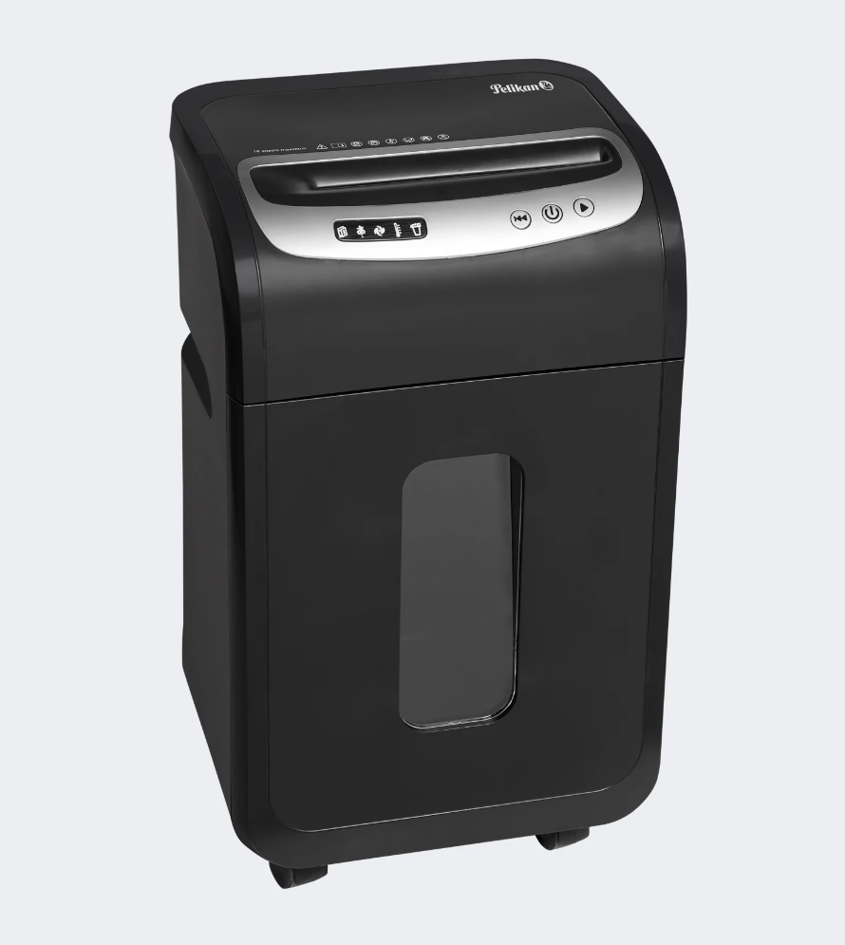 | DISPONIBLE 5-10 DIAS , sujeto a verificación de stock | GRUAL
 | 3 | DESTRUCTORA DE PAPEL PS 140 10 HOJAS 12 (GRUCO) | •Voltaje: 110 V •Energía: 1.2ª •Ancho de entrada de papel: 220 mm •Ancho de entrada de CD: 122 mm •Tamaño de trituración: 4x30 mm •Máximo hojas por pasada: 10 hojas(A4) 75gr. •Máximo CD por pasada: 1 CD / tarjeta crédito •Velocidad de trituración: 2,5m/min •Capacidad caneca: 21 litros (2 litros para el compartimiento del CD) •Nivel de ruido: 72 dB alrededor •Ciclo de trabajo: 3 minutos de trabajo por 60 de descanso •Peso Neto: 4.7kg •Dimensiones: 348x232x446 mm | DESTRUCTORA X10 CD PELIKAN / Destructoras de documentos de alta potencia con mecanismo de precisión. Modelo: Destructora X10 CD Color: Negro mate / revestimiento brillante / plata Tipo de corte: 5 x 38mm Acepta: Papel CD/DVD / tarjetas de crédito / clips y grapas Capacidad de destrucción: 10 hojas de 75g Nivel de seguridad DIN 66399: P-3 / 0-1 / T-3 Velocidad de corte: 2.25m/Min Ancho de garganta: 220mm / 123mm para CD/DVD Voltaje de entrada: 110 VAC / 60Hz Capacidad de la papelera: 21L / 0,8L CD/DD la papelera Ciclo de trabajo: 3 min. encendido / 40 min. apagado Dimensiones de la destructora: 360 x 244 x 366 mm - Peso neto: 5,2 kg Garantía: 1 año por problemas de fábric | UNIDAD | 1 | $1,260,504.2 | 19% | $239,495.8 | $1,500,000.00 | $1,500,000.00 | ab2jamb25lu0000o | 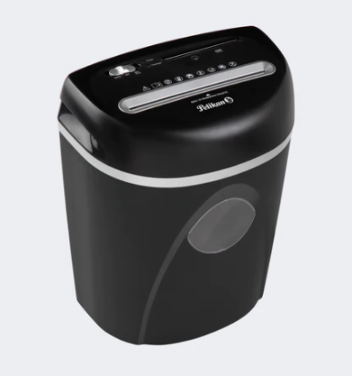 | DISPONIBLE 5-10 DIAS , sujeto a verificación de stock | GRUCO
 |  | DESTRUCTORA DE PAPEL |  | Destructoras de documentos de alta potencia con mecanismo de precisión. Modelo: Destructora X6 CD, Color: Negro mate / revestimiento brillante / plata, Tipo de corte: 5 x 35mm, Acepta: Papel CD/DVD / tarjetas de crédito / clips y grapas, Capacidad de destrucción: 6 hojas de 75g, Nivel de seguridad DIN 66399: P-3 / 0-1 / T-3, Velocidad de corte: 2.25m/Min, Ancho de garganta: 220mm / 123mm para CD/DVD, Voltaje de entrada: 110 VAC / 60Hz, Capacidad de la papelera: 13L / 0,8L CD/DD la papelera, Ciclo de trabajo: 2 min. encendido / 60 min. apagado, Dimensiones de la destructora: 315 x 195 x 320 mm, Peso neto: 3,26 kg, Garantía: 1 año por problemas de fábrica | UNIDAD | 1 | $637,815.1 | 19% | $121,184.9 | $759,000.00 | $759,000.00 | tx5uo0483deob468 | 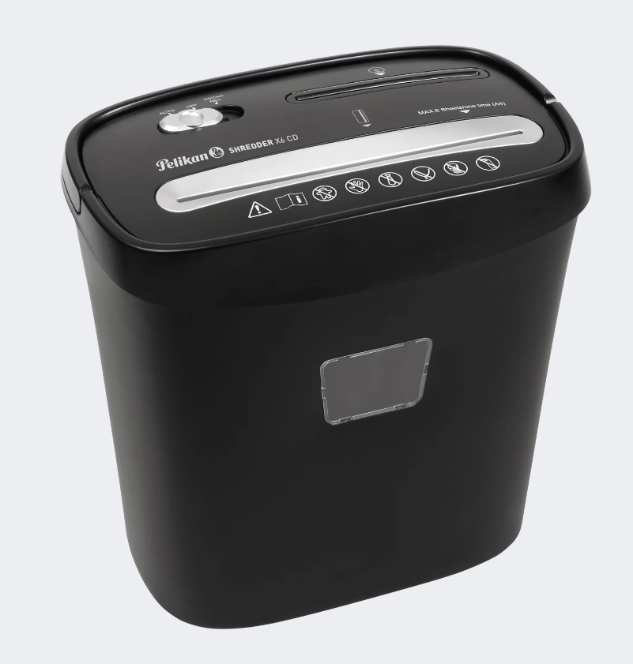 | DISPONIBLE 5-10 DIAS , sujeto a verificación de stock
 | 4 | PAPEL OPALINA BLANCO CARTA X 20 UNIDADES | Papel opalina blanco 180 GR por 20 hojas | OPALINA TAMAÑO CARTA 180G Papel opalina, tamaño carta, paquete por 50 unidades. | UNIDAD | 5 | $38,655.00 | 19% | $7,344.00 | $46,000.00 | $230,000.00 | 693ywtr02tn24l05 | 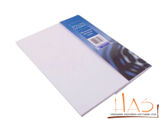 | DISPONIBLE 5-10 DIAS , sujeto a verificación de stock | GRUAL
 | 5 | PAPEL KIMBERLY BLANCO TAMAÑO CARTA X50 | Papel Kimberly tamaño carta blanco | PAPEL KIMBERLY BLANCO TAMAÑO CARTA Papel kimberly blanco tamaño carta, paquete por 25 unid. NOTA: Se cotiza la cantidad solicitada | UNIDAD | 10 | $21,008.00 | 19% | $3,991.00 | $25,000.00 | $250,000.00 | 6j71u7d81695h693 |  | DISPONIBLE 5-10 DIAS , sujeto a verificación de stock | GRUAL
 | 6 | RESMA PAPEL CARTA | Papel blanco de 75 GR de espesor tamaño oficio X 500 hojas | RESMA DE PAPEL TAMAÑO CARTA Papel especializado para fotocopiadora, impresión lasér y fax alta blancura en 75 grs, tamaño carta empaque antihumedad marcas REPROGRAF y MARFIL. Sujeto a disponibilidad de inventario la ref. a ofrecer. | RESMA | 105 | $17,605.00 | 19% | $3,344.00 | $20,950.00 | $2,199,750.00 | qfk7254184t59xp6 | 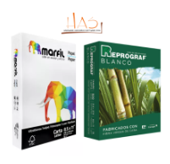 | DISPONIBLE 5-10 DIAS , sujeto a verificación de stock | GRUAL
 | 7 | RESMA PAPEL OFICIO | Papel blanco de 75 GR de espesor tamaño Carta X 500 hojas | RESMA DE PAPEL TAMAÑO OFICIO Papel especializado para fotocopiadora, impresión lasér y fax alta blancura en 75 grs, tamaño oficio empaque antihumedad gramaje: 75 marcas REPROGRAF y MARFIL. Sujeto a disponibilidad de inventario la ref. a ofrecer. | RESMA | 100 | $18,151.00 | 19% | $3,448.00 | $21,600.00 | $2,160,000.00 | 7t58e1rbloe15cb4 |  | DISPONIBLE 5-10 DIAS , sujeto a verificación de stock | GRUAL
 | 8 | LIBRO DE ACTAS 400 FOLIOS | Libro de acta 400 folios de 28 X 24 CM rayado oficio | LIBRO DE ACTAS DE 400 FOLIOS Libro de actas: 200 hojas, 400 folios, rayado | UNIDAD | 29 | $33,613.00 | 19% | $6,386.00 | $40,000.00 | $1,160,000.00 | 45kha3a9w4lge55i |  | DISPONIBLE 5-10 DIAS , sujeto a verificación de stock | GRUAL
 | 9 | LIBRO ACTAS 300 FOLIOS ECON. OFICIO | Libro de acta 300 folios de 28 X 24 CM rayado oficio | PRODUCTO NO DISPONIBLE, SE OFRECE LO SIGUIENTE: LIBRO DE ACTAS DE 400 FOLIOS Libro de actas: 200 hojas, 400 folios, rayado | UNIDAD | 15 | $33,613.00 | 19% | $6,386.00 | $40,000.00 | $600,000.00 | 45kha3a9w4lge55i |  | DISPONIBLE 5-10 DIAS , sujeto a verificación de stock | GRUAL
 | 10 | PEGANTE BARRA 40 grs | Pegante en barra secado extra rapido en papel, carton, papel fotografia entre otros. | PEGANTE EN BARRA X 40G Pega fácil rápidamente lo que necesite Excelente adherencia en papel, cartón, tejidos, fotos, sobres, etiquetas, entre otros Presentación en barras individuales 40 gr | UNIDAD | 15 | $4,873.00 | 19% | $926.00 | $5,800.00 | $87,000.00 | d0kd75h17v0747z3 |  | DISPONIBLE 5-10 DIAS , sujeto a verificación de stock | GRUAL
 | 11 | PEGANTE LÍQUIDO X 250 GR | Pegante liquido de 250 GR | PEGANTE COLBÓN 250 GR Adhesivo especialmente formulado para uso general en colegio, casa, oficina, industria o taller. | UNIDAD | 24 | $8,403.00 | 19% | $1,596.00 | $10,000.00 | $240,000.00 | 2p3c2aysun9d6751 |  | DISPONIBLE 5-10 DIAS , sujeto a verificación de stock | GRUAL
 | 12 | PEGANTE INSTANTANEO X 60ML | Instantáneo; color transparente, superficies aptas: cuero, madera, papel, plástico, porcelana, vidrio; tiempo de fijación: 10 a 15 segundos | PEGANTE INSTANTANEO 5GRS SPER PEGA Pegante adhesivo instantáneo X 5gr, precio por unidad | UNIDAD | 45 | $1,176.00 | 19% | $223.00 | $1,400.00 | $63,000.00 | tkc6h677q0nn9862 |  | DISPONIBLE 5-10 DIAS , sujeto a verificación de stock | GRUTE
 | 13 | BORRADOR DE NATA PZ - 20 | Borrador a base de resina plastica blanda desgrane fino para facil borrado que no manche y no rasgue el papel. Color blanco | BORRADOR DE NATA MARFIL / MF 80 | UNIDAD | 50 | $756.00 | 19% | $143.00 | $900.00 | $45,000.00 | jou4kdli3s5zx5rb | 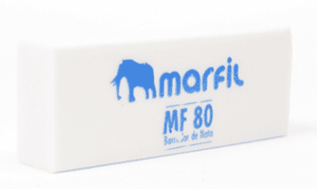 | DISPONIBLE 5-10 DIAS , sujeto a verificación de stock | GRUAL
 | si | ROLLO DE PAPEL BURBUJUA GRANDE | Rollo 1.50 metros de alto con 50 metros lineales. Tamaño burbuja de 3 cm de diámetro con aire encapsulado que protege contra golpes o fricción. Material transparente y ligero, amortigua golpes, fuerte y resistente. Soporta cualquier tipo de condición ambiental. | ROLLO PLASTICO BURBUJA GRANDE Rollo de 150 cms de ancho x 50 mts largo. (diámetro de la burbuja 2.5 Cm) | UNIDAD | 20 | $105,042.02 | 19% | $19,957.98 | $125,000.00 | $2,500,000.00 | 1l37i811v75d959s | 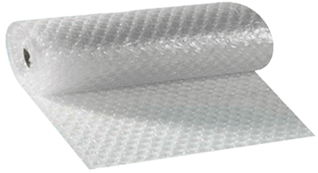 | DISPONIBLE 5-10 DIAS , sujeto a verificación de stock | GRUTE
 | 15 | ROLLO DE PAPEL BURBUJUA PEQUEÑA | Rollo 1.50 metros de alto con 50 metros lineales. Tamaño burbuja de 1 cm de diámetro con aire encapsulado que protege contra golpes o fricción. Material transparente y ligero, amortigua golpes, fuerte y resistente. Soporta cualquier tipo de condición ambiental. | ROLLO PLASTICO BURBUJA Rollo de 150 cms de ancho X 50 mts largo (diámetro de la burbuja 10 mm) | UNIDAD | 20 | $88,235.29 | 19% | $16,764.71 | $105,000.00 | $2,100,000.00 | w118765fufm3qo3f |  | DISPONIBLE 5-10 DIAS , sujeto a verificación de stock | GRUTE
 | 16 | CINTA TRANSPARENTE 200 MTS * 48 MM | Rollo cinta transparente adhesiva ancho 48 mm, largo 100 mt, color transparente diseñado para el sellamiento de cajas, empaques, embalajes, material: polipropileno acrílico, presentación: 4.8cm x50-100 mts | CINTA UNIVERSAL TRANSPARENTE GRANDE 100M X 48MM | UNIDAD | 200 | $11,344.00 | 19% | $2,155.00 | $13,500.00 | $2,700,000.00 | 6718307ikg3c095l |  | DISPONIBLE 5-10 DIAS , sujeto a verificación de stock | GRUTE
 | 17 | CARTUCHO TONER 90A CE390A NEGRO IMPRESORA M602 (GRUCO) | Cartucho Toner 90a Ce390a Negro Impresora M602 • Tipo: Original • Colores de impresión: Negro • Marca compatible: HP • Cantidad por paquete: 1 pieza(s) • Tipo de cartucho de tinta: Rendimiento estándar • Rendimiento de impresión de tóner negro: 10000 páginas • Código OEM: CE390A • Cantidad por caja: 1 pieza(s) • Ancho: 391 mm • Profundidad: 193 mm • Altura: 300 mm • Peso: 1,71 kg • Ancho del paquete: 391 mm • Profundidad del paquete: 193 mm • Altura del paquete: 300 mm • Peso del paquete: 2,47 kg | CE390A Tóner HP Negro M4555 MFP Pág. 10.000 | UNIDAD | 2 | $1,012,605.00 | 19% | $192,394.00 | $1,205,000.00 | $2,410,000.00 | 3a52e4x0r5353411 | 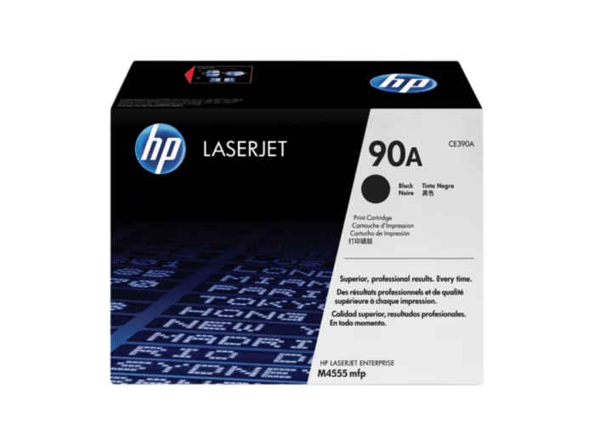 | pocas unidades en stock DISPONIBLE 5-10 DIAS , sujeto a verificación de stock | GRUCO
 | 18 | CINTA TRANPARENTE 12MM X 40 MTRS ROLLOS *12 | Cinta transparente 12 mm X 40 MTS * 12 rollos | CINTA STANDARD FILM 12X40 Precio por unidad NOTA: el producto se vende por unidad, cotizamos cantidad solicitada. | UNIDAD | 1,440 | $3,025.00 | 19% | $574.00 | $3,600.00 | $5,184,000.00 | ev5ixvoh88rb61aj |  | DISPONIBLE 5-10 DIAS , sujeto a verificación de stock | GRUAL
 | 19 | CINTA GRUESA ADDHESIVA 48 mm x 100 MTS TRANSPARENTE | Cinta polipropileno de 48 MM X 100 MTS | CINTA UNIVERSAL TRANSPARENTE GRANDE 100M X 48MM | UNIDAD | 10 | $11,344.00 | 19% | $2,155.00 | $13,500.00 | $135,000.00 | 6718307ikg3c095l | 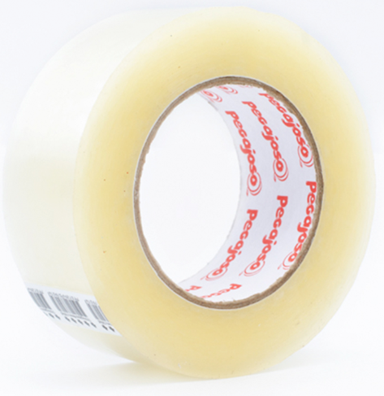 | DISPONIBLE 5-10 DIAS , sujeto a verificación de stock | GRUAL
 | 20 | GANCHO PORTA CARNET TIPO CAIMAN | Peso bruto de 3.8 gramos, -Dimensiones de 86 mm de largo, 13.5 mm de ancho y 12.6 mm de alto, Material: ABS, Polietileno. -Cabezote metálico plateado sin problema de corroción. | GANCHOS CAIMAN PLASTICO Paquete de 100 unidades, Dimensiones: Largo 13.2 mm X Ancho 14.2 mm X Alto 13.2 mm | UNIDAD | 15 | $63,529.00 | 19% | $12,970.00 | $75,600.00 | $1,134,000.00 | 3c65pitp94954gpc | 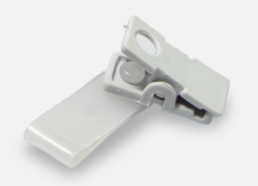 | DISPONIBLE 5-10 DIAS , sujeto a verificación de stock | GRUSE
 | 21 | MARCADORES BORRABLE COLOR AZUL | Marcador negro Azul | MARCADOR BORRABLE AZUL MARFIL Tinta De Alto Desempeño. Proporciona Trazos Intensos Y Brillantes, No Deja Manchas Y Es Fácil De Retirar De Superficies Acrílicas Y Vidrio. Punta Biselada Que Permite Realizar 3 Tipos De Trazos. Resistente Y Durable. PRECIO POR UNIDAD | UNIDAD | 24 | $2,689.00 | 19% | $510.00 | $3,200.00 | $76,800.00 | 6680p53s66x9s06r |  | DISPONIBLE 5-10 DIAS , sujeto a verificación de stock | GRUAL
 | 22 | MARCADORES BORRABLE COLOR ROJO | Marcador negro rojo | MARCADOR BORRABLE ROJO MARFIL Tinta De Alto Desempeño. Proporciona Trazos Intensos Y Brillantes, No Deja Manchas Y Es Fácil De Retirar De Superficies Acrílicas Y Vidrio. Punta Biselada Que Permite Realizar 3 Tipos De Trazos. Resistente Y Durable. PRECIO POR UNIDAD | UNIDAD | 22 | $2,689.00 | 19% | $510.00 | $3,200.00 | $70,400.00 | 96iir1m7n0284fkk |  | DISPONIBLE 5-10 DIAS , sujeto a verificación de stock | GRUAL
 | 23 | MARCADORES BORRABLE NEGRO | Marcador negro Borrable | MARCADOR BORRABLE NEGRO MARFIL Tinta De Alto Desempeño. Proporciona Trazos Intensos Y Brillantes, No Deja Manchas Y Es Fácil De Retirar De Superficies Acrílicas Y Vidrio. Punta Biselada Que Permite Realizar 3 Tipos De Trazos. Resistente Y Durable. PRECIO POR UNIDAD | UNIDAD | 24 | $2,689.00 | 19% | $510.00 | $3,200.00 | $76,800.00 | dma2m925b7rkg0e2 |  | DISPONIBLE 5-10 DIAS , sujeto a verificación de stock | GRUAL
 | 24 | RESALTADOR COLORES SURTIDOS | Resaltador colores surtidos | RESALTADOR MARFIL COLORES VARIOS Ideal Para Resaltar O Subrayar Textos. Tinta Sin Olor De Secado Rápido Trazos Intensos Y Brillantes. Punta Biselada Que Permite Realizar 3 Tipos De Trazos. Resistente Y Durable. colores varios, precio por unidad | UNIDAD | 36 | $1,848.00 | 19% | $351.00 | $2,200.00 | $79,200.00 | 96qjsdxo48349a54 | 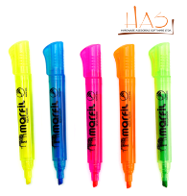 | DISPONIBLE 5-10 DIAS , sujeto a verificación de stock | GRUAL
 | 25 | MARCADOR PERMANENTE DE PUNTA FINA | Marcador de punta fina que escribe sobre la mayoría de las superficies. Punta resistente que no se daña. Tinta de secado rápido que no se decolora | MARCADOR PERMANENTE PUNTA FINA NEGRO Precio por unidad | UNIDAD | 10 | $2,352.00 | 19% | $447.00 | $2,800.00 | $28,000.00 | 9wxkqem084bowb0a |  | DISPONIBLE 5-10 DIAS , sujeto a verificación de stock | GRUTE
 | 26 | PINCEL DE CERDA PLANO No 12 | Pincel de mango largo color natural en madera, de cerda plana n°12; producto para aplicación de manera adecuada del adhesivo prc en las superficies del fuselaje de las aeronaves. | PINCEL PLANO #12 Pincel plano #12, precio por unidad | UNIDAD | 100 | $3,193.00 | 19% | $606.00 | $3,800.00 | $380,000.00 | 52224k9n254pw6r2 |  | DISPONIBLE 5-10 DIAS , sujeto a verificación de stock | GRUTE
 | 27 | BOLIGRAFO NEGRO SEMI GEL PUNTA 0,7 | Boligrafo Negro semi gel punta 0,7 traso fino. | BOLIGRAFO RETRACTIL COLOR NEGRO POR UNIDAD Bolígrafo mink click m-337 0.7mm negro | UNIDAD | 658 | $1,260.00 | 19% | $239.00 | $1,500.00 | $987,000.00 | 06t9h1v232q02xd2 |  | DISPONIBLE 5-10 DIAS , sujeto a verificación de stock | GRUAL
 | 28 | LAPIZ NEGRO No2 PUNTA 05 EN CAJA DE 12 UND | Lapiz Negro No 2 HB triangular | LAPIZ NEGRO MARFIL 2HB X UNIDAD NOTA: el producto se vende por unidad, cotizamos cantidad solicitada. | UNIDAD | 2,400 | $756.00 | 19% | $143.00 | $900.00 | $2,160,000.00 | 45ebcj63r5071y8o |  | DISPONIBLE 5-10 DIAS , sujeto a verificación de stock | GRUAL
 | 29 | CINTA COLOR 800300-350LA RIBBON YMCKO | Color Ribbon Especificaciones Fabricante y artículo #: Zebra 800300-350LA Cinta de color YMCKO Rodillo de limpieza incluido 200 impresiones a color por rollo | Cinta Ribbon ZEBRA 800300-350 YMCKO es del tipo Load-N-Go que se instala fácilmente en su impresora de tarjetas ZEBRA ZC100 y ZC300 tiene integrado un rodillo de limpieza, configuración rápida integrada y un sensor de finalización de tinta; se utiliza para la impresión de una combinación de imágenes a COLOR texto o códigos de barras. Imagen de Referencia | UNIDAD | 6 | $251,260.00 | 19% | $47,739.00 | $299,000.00 | $1,794,000.00 | 9k136d4916s1sarn | 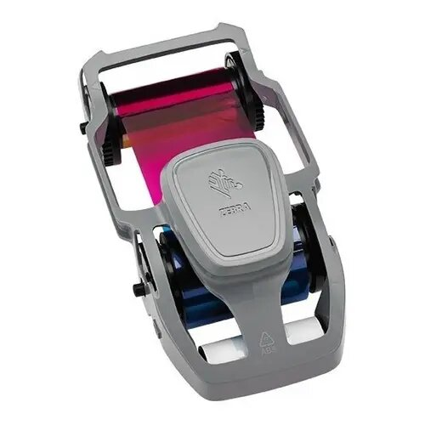 | bajo pedido 30 dias | GRUSE
 | 30 | CINTA COLOR IMPRESIÓN PVC DATACAR 800 ref Ribbon ymckt | Configuración de la cinta -regionalizada- YMCKT consta de paneles amarillo (Y), magenta (M) y cian (C) para imprimir un espectro completo de colores en PVC/Composite ID card stock. El panel (K) es un panel de resina negra, normalmente utilizado para imprimir en monocromo (códigos de barras, texto, números de serie, gráficos en negro negrita, etc.) El panel (T) es una capa protectora fina y transparente que se aplica a toda la superficie de la tarjeta que evita arañazos y decoloración. -Rendimiento: 500 impresiones de cinta -Una tarjeta limpiadora de isopropanol -Un rodillo de limpieza | DATACARD | Color Ribbon Kit YMCKT 500 Carnet a una Cara para CD800 Simplex, CD800 Duplex (250 Carnet por Ambas Caras), en caso que la impresora no tenga el firmware actualizado, se debe cotrizar cinta de CP, Incluye insumos de limpieza para el cuidado de la impresora, 1 cinta, 1 tarjeta de limpieza y un rodillo de limpieza, El producto una vez abierto no tiene cambio SUJETO A VERIFICACION DE STOCK, IMAGEN DE REFERENCIA | UNIDAD | 2 | $966,386.00 | 19% | $183,613.00 | $1,150,000.00 | $2,300,000.00 | ti2815etg365mmrr | 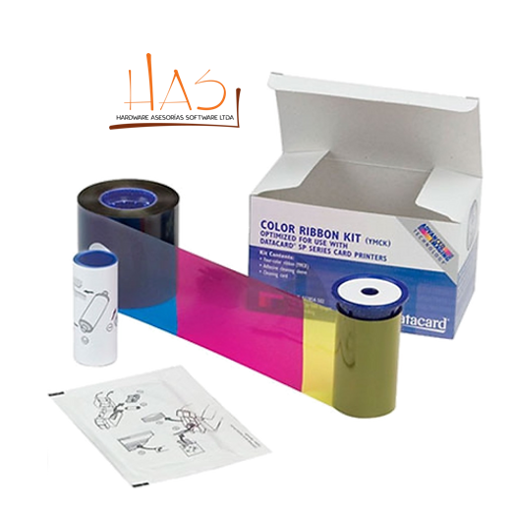 | DISPONIBLE 5-10 DIAS , sujeto a verificación de stock | GRUSE
 | 31 | REPUESTO PARA BISTURI | Repuesto bisturi display x 10 cuchillas en acero inoxidable | CUCHILLA PARA BISTURI RK Máxima calidad, caja por 10 piezas. | UNIDAD | 5 | $3,193.00 | 19% | $606.00 | $3,800.00 | $19,000.00 | c3460n1tqr8i7ayy |  | DISPONIBLE 5-10 DIAS , sujeto a verificación de stock | GRUAL
 | 32 | BISTURI PUNTA DE LANZA | Bisturí forma de lapicero con cuerpo metálico, corrugado antideslizante. Ideal para realizar cortes en diferentes superficies y con una mayor precisión, cuchillas de acero inoxidable con forma de punta de lanza para presicion en cortes de superficies blandas y semiduras. | BISTURI PUNTA DE LANZA Bisturí de lanza, precio por unidad. | UNIDAD | 4 | $8,403.00 | 19% | $1,596.00 | $10,000.00 | $40,000.00 | 42152sc9267b9i2a |  | DISPONIBLE 5-10 DIAS , sujeto a verificación de stock | GRUTE
 | 33 | BISTURI | Bisturí 18mm, cuchilla universal retráctil por simple presión, con grip, corta-cuchillas integrado. Bloqueo manual de cuchilla. Cuerpo ergonómico para mayor comodidad y facilidad de corte | BISTURI RK MANGO DE CAUCHO CUCH 16.5 | UNIDAD | 4 | $6,722.00 | 19% | $1,277.00 | $8,000.00 | $32,000.00 | a4u65f71626dqb26 |  | DISPONIBLE 5-10 DIAS , sujeto a verificación de stock | GRUAL
 | 34 | TIJERAS | Tijeras de 21 CM con agarraderas en plastico | TIJERA OFICINA 7.5" Presentación: empaque individual tamaño:19.5 x 8 cms cuchilla de acero inoxidable mango de pasta hojas de 2 mm ideal para trabajos de oficina y escolar. | UNIDAD | 2 | $6,722.00 | 19% | $1,277.00 | $8,000.00 | $16,000.00 | vmy99w181q7272i4 |  | DISPONIBLE 5-10 DIAS , sujeto a verificación de stock | GRUAL
 | 35 | BISTURI METALICO INDUSTRIAL | Bisturí con cuerpo grande metálico. Navaja de construcción robusta con sistema retráctil. Agarre suave y deslizante, para un manejo más cómodo y seguro. Sistema para bloqueo de la navaja. Guía de metal para cortes precisos. Tamaño: 18mm | BISTURI METALICO 18MM GP-35 Metálico con caucho antideslizante para un mejor agarre | UNIDAD | 2 | $9,243.00 | 19% | $1,756.00 | $11,000.00 | $22,000.00 | sw1b59djer8ggue2 | 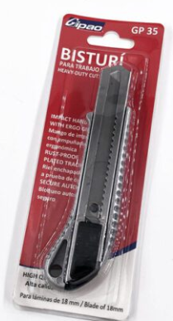 | DISPONIBLE 5-10 DIAS , sujeto a verificación de stock | RADAR
 | 36 | GUILLOTINA | Longitud: Oficio Largo. Longitud de Corte: 40cm. Capacidad de Corte: 40 hojas. Base totalmente metálica con base serigrafiada. Alto rendimiento y durabilidad. Máxima precisión de corte. Corta todo tipo de papel y sus derivados | GUILLOTINA B4 Capacidad 20 hojas | UNIDAD | 1 | $121,848.00 | 19% | $23,151.00 | $145,000.00 | $145,000.00 | ipnnup4iv098r41a | 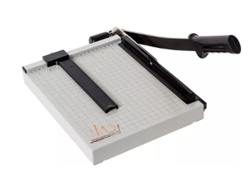 | DISPONIBLE 5-10 DIAS , sujeto a verificación de stock | GRUAL
 | 37 | PRESENTADOR LASER INALAMBRICA | Presentador con laser infrarojo | PRESENTADOR R400 N/P: 910-001354 Los botones se localizan fácilmente con el tacto. Y el diseño suavemente contorneado es perfecto para la mano. Tendrá todo bajo control desde la primera a la última diapositiva, 15 metros de alcance con tecnología inalámbrica de 2,4 GHz | UNIDAD | 1 | $134,453.00 | 19% | $25,546.00 | $160,000.00 | $160,000.00 | d3960w1j0w6iwee7 | 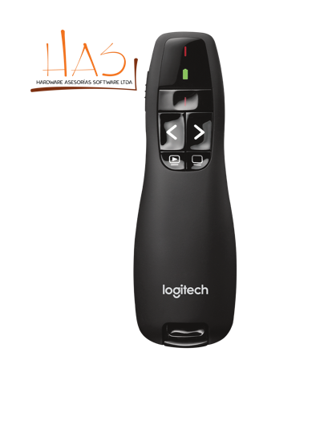 | DISPONIBLE 5-10 DIAS , sujeto a verificación de stock | GRUAL
 | 38 | CD-R CAJA X 100 | Memorex DVD plus R 16 x 100 Pack Spindle * 4,7 GB * 120 Min De Vídeo | CD GRABABLE -R 700MB 80' CD-R 700mb/80min. Torre x 50 unidades, incluye felpa. NOTA: Se procede a cotizar 2 torres, para completar las 100 Unid. | UNIDAD | 2 | $79,831.00 | 19% | $15,168.00 | $95,000.00 | $190,000.00 | 3n6196939fxm6q20 |  | DISPONIBLE 5-10 DIAS , sujeto a verificación de stock | ASESORIA LEGAL
 | 39 | UBS 16GB | Dispositivo de almacenamiento de datos tipo usb capacidad: 16 gb, velocidad de escritura: 100mb/s, velocidad de lectura: 100mb/s, usb 3.1 compatible con 3.0 y 2.0, carcasa: metálica | MEMORIA USB METALICA SANDISK 3.0 128gb la unidad flash USB 3.0 SanDisk Ultra Flair permite transferir archivos a alta velocidad. Pierde menos tiempo transfiriendo archivos y disfruta del rendimiento de la tecnología USB 3.0, que alcanza velocidades de 150 MB/s4. Su carcasa metálica duradera y elegante es suficientemente robusta para resistir los golpes con estilo. Además, gracias a la protección con contraseña, no tendrás que preocuparte por la privacidad de tus archivos2. Guarda tus archivos con estilo con la unidad flash USB 3.0 SanDisk Ultra Flair. SUJETO A VERIFICACION DE STOCK IMAGEN DE REFERENCIA | UNIDAD | 2 | $75,630.00 | 19% | $14,369.00 | $90,000.00 | $180,000.00 | gtl265815m9006yr | 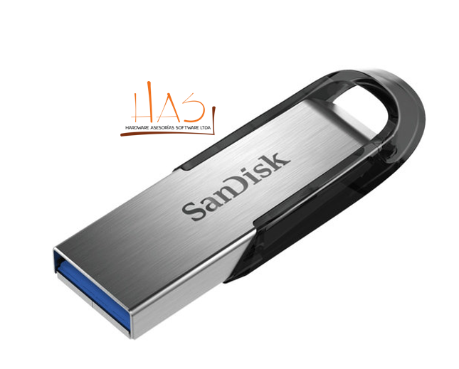 | DISPONIBLE 5-10 DIAS , sujeto a verificación de stock | GRUTE
 | 40 | TARJETA PVC CAL.30 X 500U | Paquete de tarjetas PVC calibre 30mil (0.76mm), medida carnet 8.56cm x 5.39cm (ISO 7810 / CR80) en blanco para impresoras de carnets (contiene 500 tarjetas de PVC). Color: blanco Material: 60% de PVC, 40% de PET | 104523-111 - PAQUETE TARJETAS PVC CAJA X 500 CARNETS DE ZEBRA, CALIBRE 30 Paquete tarjetas PVC caja x 500 carnets de Zebra, calibre 30. Imagen de Referencia. | UNIDAD | 5 | $462,184.00 | 19% | $87,815.00 | $550,000.00 | $2,750,000.00 | 3nz14399uku9iziy | 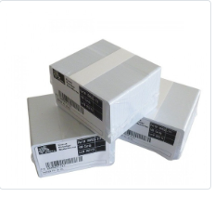 | bajo pedido 30 dias | GRUSE
 | 41 | ODOMETRO MEDIDOR DISTANCIA EXPANDIBLE DOBLE RUEDA 10000 MTS (GRUCO) | Cuerpo fabricado en ABS • Mango telescópico con extensión hasta 1 metro • Doble rueda de poliuretano que facilita el manejo a una mano • Contador automático de 5 dígitos en metros y centímetros • Recomendado para interiores • Capacidad máxima de medición 999.99 m • Altura total 1.06 m • Diámetro de las ruedas 4" (10 cm) • Ancho de las ruedas 2.5 cm • Peso 540 g • Empaque individual Caja • Inner 1 • Master 8 | ODÓMETRO MEDIDOR DE DISTANCIA DIGITAL EXPANSIBLE RUEDA DOBLE TRUPER Este odómetro es ideal para topógrafos, ingenieros, arquitectos y todas aquellas personas que necesitan calcular la extensión de un terreno en metros y centímetros. Dimensiones Alto 100 cm, Ancho 20 cm, Largo 30 cm, Inalámbrico Si Garantía Producto 12 meses, Potencia 12 V, Precisión 10 mm, Alcance 999 m, Tipo Vertical. Características: Cuerpo fabricado en ABS. Doble rueda de poliuretano que facilita el manejo a una mano. Mango telescópico con extensión hasta 1 metro. Contador automático de 5 dígitos en metros y centímetros. Recomendado para interiores. Capacidad máx. de medición 999.99 m. Altura total 1.06 m. Diámetro de las ruedas 4" (10 cm). Ancho de las ruedas 2.5 cm | UNIDAD | 1 | $235,294.00 | 19% | $44,705.00 | $280,000.00 | $280,000.00 | 65b72x3474r0dzef | 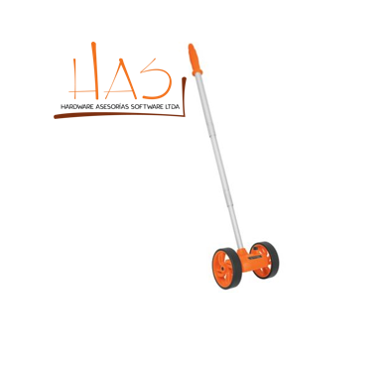 | DISPONIBLE 5-10 DIAS , sujeto a verificación de stock | GRUCO
 | 42 | LUXOMETROS | Pantalla LCD de 4000 cuentas con gráfica de barras de 40 segmentos Escalas Cuatro escalas, selección manual Indicación de sobre escala LCD indica 'OL' Respuesta del espectro CIE fotópica Precisión del espectro Vλ función (f’1 ≤6%) Respuesta del coseno f’2 ≤2%; Coseno corregido para incidencia angular de luz Repetibilidad de la medida ±3% Tasa del indicador aproximadamente 750 msec para pantalla digital y de gráfica de barras Foto detector Foto diodo de silicio con filtro de respuesta del espectro Captura de picos 10mS mínimo Condiciones de operación Temperatura: 0 a 40°C (32 a 104°F); Humedad: < 80 %RH Cond. de almacenamiento Temperatura: -10 a 50°C (14 a 140°F); Humedad: < 80 %RH Dimensiones del medidor 170 x 80 x 40 mm (6.7 x 3.1 x 1.6") Dimensiones del foto sensor 115 x 60 x 20 mm (4.5 x 2.4 x 0.8”) Peso Aprox. 390 g (13.7 oz.) con batería Longitud cable del sensor 1 m (3.2’) Indicación de batería débil El símbolo batería aparece en la LCD Fuente de energía Batería de 9V Memoria máxima y mínima de nivel de luz Función de lectura relativa Conexión USB a PC para captura de datos | LUXOMETRO PROFESIONAL DATALOGGER ALC1000A/CEM8809A Características : Equipo que se destaca por su alta precisión y fácil manejo, Comentarios :Receptor de luz: 1 foto diodo de silicona con filtro. Compuesto De Manual, cable USB, certificado de calibración, software, estuche y baterías Especificaciones: Equipo que se destaca por su alta precisión y fácil manejo Tipo De Dispositivo : Luxómetro, Exactitud : ± 5% ± 10d (< 10.000 LUX) y ±10% ± 10d (> 10.000 LUX). Garantía : 12 meses, Peso : 403 g, Rango :0~400,000Lux/fc, Tamaño :170mm x 80mm x 40mm, Rango De Tiempo :Medición: 1.5 mediciones por segundo. Tipo :Profesional, Uso : Medir iluminación Ventajas :Capacidad para realizar 1.5 mediciones por segundo, guarda hasta 99 registros, entre otros, Pantalla :LCD de 4 dígitos. De 0 a 4000 conteos | UNIDAD | 1 | $2,352,941.00 | 19% | $447,058.00 | $2,800,000.00 | $2,800,000.00 | ukf0378w6y40q4g3 | 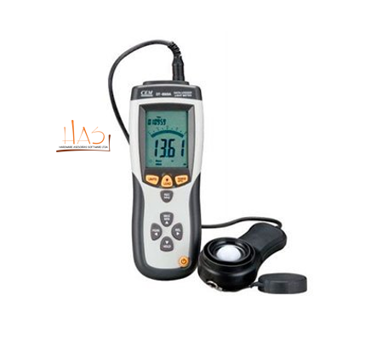 | DISPONIBLE 5-10 DIAS , sujeto a verificación de stock | DESARROLLO HUMANO

NOTAS IMPORTANTES: Estimado cliente le informamos: • nuestra oferta tiene vigencia de 5 días hábiles. Favor validar disponibilidad de inventario antes de adquirir los productos en tienda. • Tener en cuenta que en *TIENDA VIRTUAL DEL ESTADO COLOMBIANO TVEC, o GRANDES SUPERFICIES* solo se pueden procesar Órdenes de Compra en las que el costo total de esta sea menor a la *Mínima Cuantía* de la entidad solicitante. En caso tal de que el costo sea mayor a la Mínima Cuantía nos veremos en la penosa obligación de rechazar la Orden. • Después de enviada la propuesta se solicita un tiempo de espera un mínimo de 24 horas o mas, esto debido a que CCE no aprueba catálogos de manera inmediata. * Algunos productos se enviarian por transportadora certificada, les solicitamos entregas parciales, para agilizar tiempos de entregas

